关系图
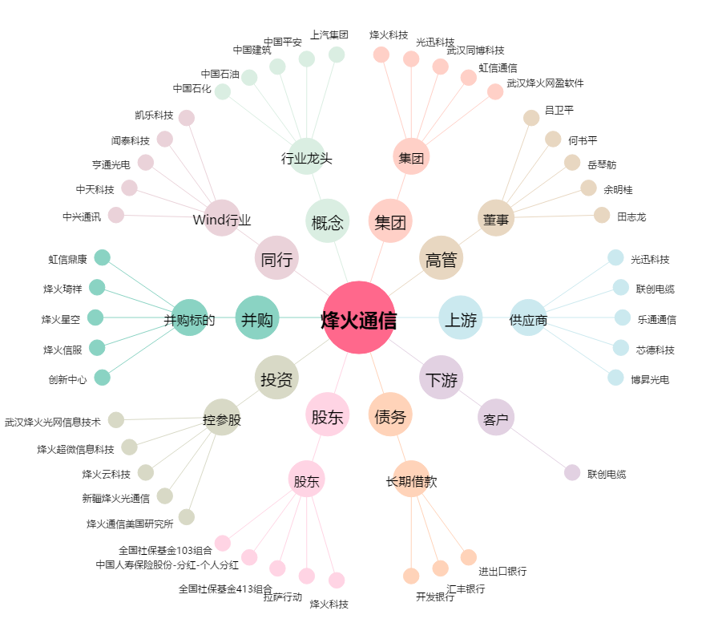
烽火通信[600498.SH] - 关系概览图

